07_fixed_arm
BrickLink Item Number | 部品名 | 色 | 個数 | ブリッカーズ URL | 単価 | 価格
2780 | Technic, Pin with Short Friction Ridges | Black | 6 | https://brickers.jp/products/2780-026 | 6 | 36
32278 | Technic, Liftarm Thick 1 x 15 | White | 2 | https://brickers.jp/products/32278-001 | 238 | 476
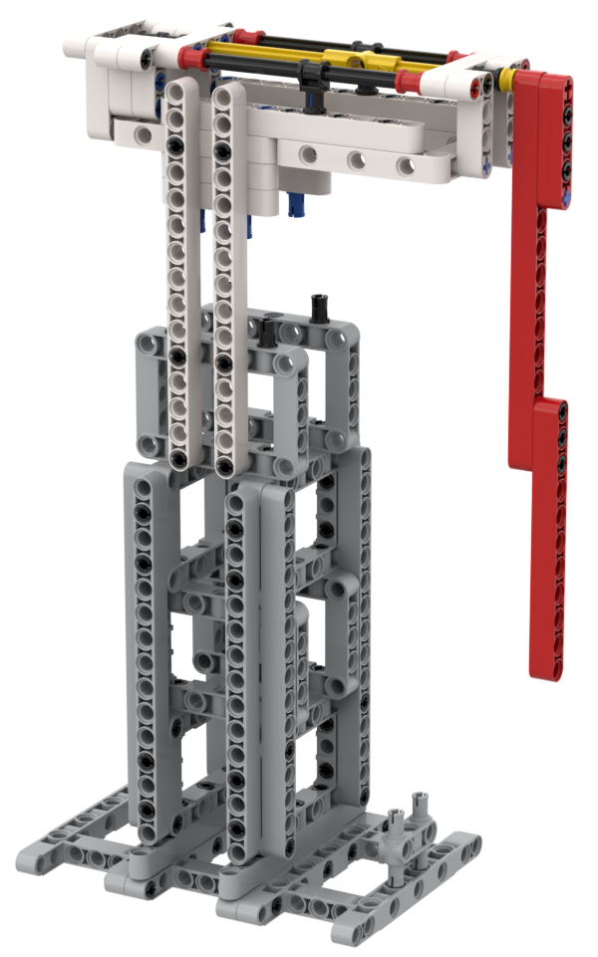
 |  |  |  |  | 合計 | 512

